Chi tiết địa chất
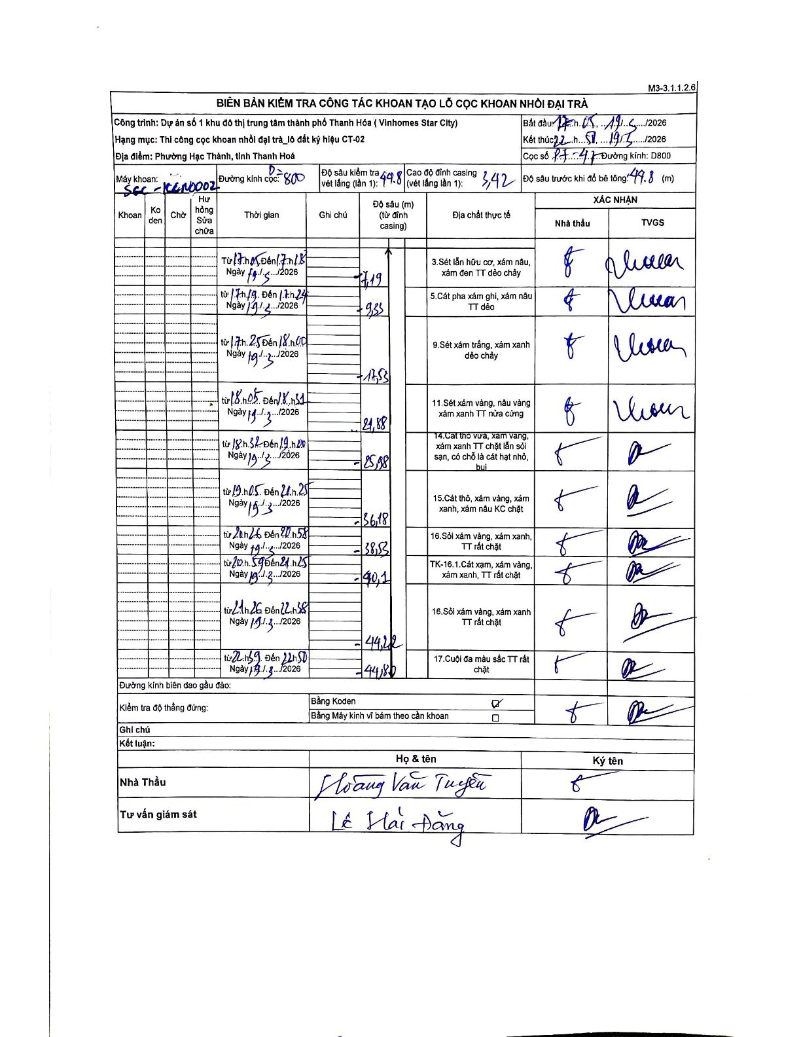
Dự án | Star City Thanh Hóa
Hạng mục | Thi công cọc khoan nhồi, tường vây cho các hạng mục_Lô CT-02
Tên bộ phận | CT-02
Số hiệu cọc | PT-47
Tên Máy khoan | SGC-KCN0002
Đường kính | D800
Bắt đầu thi công | 17:05 19/03/2026
Kết thúc thi công | 22:50 19/03/2026

Địa chất TT | Đường kính | Mô tả lớp thiết kế | Từ (h) | Đến (h) | Cao độ từ | Cao độ đến | T.Gian (h) | Dài (m) | V (m/h) | Ghi chú
1 | D800 | Sét lẫn hữu cơ, xám nâu, xám đen TT dẻo chảy | 17:05 19/03/2026 | 17:18 19/03/2026 | -3.42 | -7.19 | 0.22 | 3.77 | 17.4
2 | D800 | Cát pha xám ghi, xám nâu TT dẻo | 17:19 19/03/2026 | 17:24 19/03/2026 | -7.19 | -9.83 | 0.08 | 2.64 | 31.68
3 | D800 | Sét xám trắng, xám xanh dẻo chảy | 17:25 19/03/2026 | 18:00 19/03/2026 | -9.83 | -17.53 | 0.58 | 7.7 | 13.2
4 | D800 | Sét xám vàng, nâu vàng xám xanh TT nửa cứng | 18:05 19/03/2026 | 18:51 19/03/2026 | -17.53 | -21.88 | 0.77 | 4.35 | 5.67
5 | D800 | Cát thô vừa, xám vàng, xám xanh TT chặt lẫn sỏi sạn, có chỗ là cát hạt nhỏ, bụi | 18:52 19/03/2026 | 19:00 19/03/2026 | -21.88 | -25.98 | 0.13 | 4.1 | 30.75
6 | D800 | Cát thô, xám vàng, xám xanh, xám nâu KC chặt | 19:05 19/03/2026 | 21:25 19/03/2026 | -25.98 | -36.18 | 2.33 | 10.2 | 4.37
7 | D800 | Sỏi xám vàng, xám xanh, TT rất chặt | 21:26 19/03/2026 | 21:58 19/03/2026 | -36.18 | -38.53 | 0.53 | 2.35 | 4.41
8 | D800 | TK-16.1.Cát xám, xám vàng, xám xanh, TT rất chặt | 21:59 19/03/2026 | 22:25 19/03/2026 | -38.53 | -40.1 | 0.43 | 1.57 | 3.62 | Thời gian kết thúc viết nhầm là 21h25, hiệu chỉnh thành 22h25 để đảm bảo tính liên tục.
9 | D800 | Sỏi xám vàng, xám xanh TT rất chặt | 22:26 19/03/2026 | 22:38 19/03/2026 | -40.1 | -44.2 | 0.2 | 4.1 | 20.5 | Thời gian bắt đầu viết nhầm là 21h26, hiệu chỉnh thành 22h26.
10 | D800 | Cuội đa màu sắc TT rất chặt | 22:39 19/03/2026 | 22:50 19/03/2026 | -44.2 | -49.8 | 0.18 | 5.6 | 30.55

ẢNH BIÊN BẢN GỐC

